Ark1
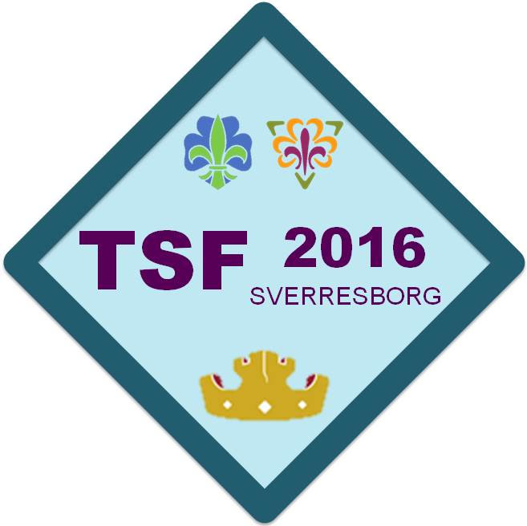 |  |  | Poengoversikt - Troppskonkurranse |  |  | PD 1, PD 2 og PD 3 referer til patruljedrift 1,2 og 3
 |  |  | TSF 2016 |  |  | Klagefrist: Klokken 23:00, Normert tid O-løp justert til 15:00 min
 |  |  | Sverresborg - 29.april - 1.mai
 |  |  |  |  |  | 50 | 25 | 25 | 50 | 35 | 15 | 50 | 50 | 50 | 50 | 50 | 50 | Max poeng | 500
Målplass | Start nr | Deltager | Krets | Gruppe | Patrulje | Praktisk | O-løp | O-teori | Teori | PD 1 | Venn | PD 2 | PD 3 | R1-Førstehjelp | R2-Naturkjennskap | R3-Pionering | R4-Hemmelig | Poengtrekk | Sum
1 | 52 | K | Sør-Trøndelag krets | Trondheim 8 | Elg | 41.0 | 25.0 | 23.0 | 36.5 | 35.0 | 15.0 | 48.0 |  |  |  |  |  |  | 223.5
2 | 48 | K | Sør-Trøndelag krets | Stjørdal | Ulv | 44.0 | 25.0 | 14.0 | 40.0 | 35.0 | 15.0 | 50.0 |  |  |  |  |  |  | 223.0
3 | 23 | K | Sør-Trøndelag krets | Stjørdal | Falk | 46.0 | 25.0 | 17.0 | 38.0 | 33.0 | 15.0 | 50.0 |  |  |  |  |  | -5.0 | 219.0
4 | 9 | K | Sør-Trøndelag krets | Stjørdal | Hjort | 37.0 | 25.0 | 19.0 | 37.5 | 35.0 | 15.0 | 50.0 |  |  |  |  |  |  | 218.5
5 | 51 | K | Sør-Trøndelag krets | Trondheim FSK | Sofagris | 37.0 | 25.0 | 19.0 | 39.5 | 33.0 | 15.0 | 48.0 |  |  |  |  |  |  | 216.5
6 | 53 | K | Trøndelag krets KM | Strinda | Dovendyr | 35.0 | 25.0 | 15.0 | 39.0 | 35.0 | 15.0 | 48.0 |  |  |  |  |  |  | 212.0
7 | 2 | K | Sør-Trøndelag krets | Klæbu | Elg | 42.0 | 25.0 | 18.0 | 37.5 | 25.0 | 15.0 | 47.0 |  |  |  |  |  |  | 209.5
8 | 22 | K | Trøndelag krets KM | Byåsen | Jerv | 40.0 | 14.0 | 16.0 | 35.5 | 35.0 | 15.0 | 50.0 |  |  |  |  |  |  | 205.5
9 | 14 | K | Trøndelag krets KM | Hoeggen | Bever | 38.0 | 25.0 | 15.0 | 37.0 | 33.0 | 15.0 | 41.0 |  |  |  |  |  |  | 204.0
10 | 41 | K | Sør-Trøndelag krets | Klæbu | Hauk | 35.0 | 25.0 | 17.0 | 33.5 | 29.0 | 15.0 | 49.0 |  |  |  |  |  |  | 203.5
11 | 4 | K | Nord-Trøndelag krets | 1.Sandvollan | Hjort | 26.0 | 25.0 | 16.0 | 38.5 | 35.0 | 15.0 | 45.5 |  |  |  |  |  |  | 201.0
12 | 1 | K | Sør-Trøndelag krets | 10. Trondheim | Ekorn | 40.0 | 22.5 | 10.0 | 33.0 | 31.0 | 15.0 | 49.0 |  |  |  |  |  |  | 200.5
13 | 49 | K | Trøndelag krets KM | Byåsen | Ulv | 40.0 | 25.0 | 4.0 | 31.0 | 35.0 | 15.0 | 49.0 |  |  |  |  |  |  | 199.0
14 | 11 | K | Sør-Trøndelag krets | Trondheim FSK | Femiokse | 36.0 | 25.0 | 13.0 | 31.0 | 33.0 | 15.0 | 45.0 |  |  |  |  |  |  | 198.0
15 | 28 | K | Sør-Trøndelag krets | Stjørdal | Gaupe | 22.0 | 25.0 | 11.0 | 39.0 | 35.0 | 15.0 | 50.0 |  |  |  |  |  |  | 197.0
16 | 25 | K | Sør-Trøndelag krets | Trondheim FSK | Føniks | 25.0 | 25.0 | 14.0 | 33.0 | 33.0 | 15.0 | 48.0 |  |  |  |  |  |  | 193.0
17 | 8 | K | Trøndelag krets KM | Byåsen | Kongeørn | 44.0 | 22.4 | 9.0 | 33.5 | 27.0 | 15.0 | 40.0 |  |  |  |  |  |  | 190.9
18 | 38 | K | Sør-Trøndelag krets | Trondheim 8 | Jerv | 33.0 | 25.0 | 13.0 | 35.5 | 31.0 | 15.0 | 37.0 |  |  |  |  |  |  | 189.5
19 | 45 | K | Trøndelag krets KM | Singsås | Nordlys | 42.0 | 22.5 | 14.0 | 33.0 | 11.0 | 15.0 | 50.0 |  |  |  |  |  |  | 187.5
20 | 16 | K | Sør-Trøndelag krets | Klæbu | Gaupe | 33.0 | 20.5 | 13.0 | 27.0 | 29.0 | 15.0 | 46.5 |  |  |  |  |  |  | 184.0
21 | 46 | K | Nord-Trøndelag krets | 1.Vinne | Jerv | 39.0 | 15.8 | 14.0 | 31.0 | 19.0 | 15.0 | 48.0 |  |  |  |  |  |  | 181.8
22 | 42 | K | Sør-Trøndelag krets | Melhus | Ulv | 19.0 | 25.0 | 9.0 | 32.5 | 33.0 | 15.0 | 48.0 |  |  |  |  |  |  | 181.5
23 | 24 | K | Sør-Trøndelag krets | Charlottenlund | Gapeflyndre | 29.0 | 21.6 | 5.0 | 30.5 | 31.0 | 15.0 | 45.0 |  |  |  |  |  |  | 177.1
24 | 6 | K | Sør-Trøndelag krets | Stjørdal | Røyskatt | 25.0 | 19.4 | 5.0 | 28.5 | 35.0 | 15.0 | 48.0 |  |  |  |  |  |  | 175.9
25 | 3 | K | Trøndelag krets KM | Hundhamaren | Enhjørning | 35.0 | 10.9 | 11.0 | 33.5 | 19.0 | 15.0 | 49.0 |  |  |  |  |  |  | 173.4
26 | 20 | K | Sør-Trøndelag krets | Kattem | Snøugle | 16.0 | 24.2 | 5.0 | 35.0 | 33.0 | 15.0 | 42.0 |  |  |  |  |  |  | 170.2
27 | 39 | K | Sør-Trøndelag krets | 10. Trondheim | Røyskatt | 9.0 | 17.2 | 12.0 | 35.0 | 33.0 | 15.0 | 49.0 |  |  |  |  |  |  | 170.2
28 | 21 | K | Sør-Trøndelag krets | Charlottenlund | Troll | 23.0 | 25.0 | 15.0 | 34.0 | 15.0 | 15.0 | 38.0 |  |  |  |  |  |  | 165.0
29 | 7 | K | Sør-Trøndelag krets | Charlottenlund | Enhjørning | 30.0 | 24.4 | 6.0 | 31.0 | 17.0 | 15.0 | 41.0 |  |  |  |  |  |  | 164.4
30 | 44 | K | Sør-Trøndelag krets | Klæbu | Rype | 28.0 | 12.8 | 7.0 | 26.5 | 31.0 | 15.0 | 44.0 |  |  |  |  |  |  | 164.3
31 | 33 | K | Nord-Trøndelag krets | 1.Vinne | Bjørn | 18.0 | 9.2 | 10.0 | 27.5 | 33.0 | 15.0 | 48.0 |  |  |  |  |  |  | 160.7
32 | 50 | K | Sør-Trøndelag krets | Charlottenlund | Orakelgeit | 36.0 | 15.0 | 4.0 | 31.0 | 23.0 | 15.0 | 34.0 |  |  |  |  |  |  | 158.0
33 | 12 | K | Sør-Trøndelag krets | Kattem | Hulk | 29.0 | 15.0 | 6.0 | 31.5 | 27.0 | 15.0 | 29.0 |  |  |  |  |  |  | 152.5
34 | 5 | K | Sør-Trøndelag krets | Melhus | Piggsvin | 19.0 | 20.2 | 11.0 | 26.0 | 27.0 | 15.0 | 32.0 |  |  |  |  |  |  | 150.2
35 | 26 | K | Sør-Trøndelag krets | Vikhamar | Falk | 21.0 | 25.0 | 15.0 | 32.5 | 15.0 | 15.0 | 21.0 |  |  |  |  |  |  | 144.5
36 | 13 | K | Nord-Trøndelag krets | Mære-Sparbu | Lemen | 17.0 | 18.8 | 7.0 | 27.5 | 21.0 | 15.0 | 38.0 |  |  |  |  |  |  | 144.3
37 | 17 | K | Sør-Trøndelag krets | Vikhamar | Oter | 8.0 | 20.4 | 9.0 | 30.0 | 15.0 | 15.0 | 43.0 |  |  |  |  |  |  | 140.4
38 | 54 | UK | Sør-Trøndelag krets | Rissa | Hakkespett | 39.0 | 23.8 | 15.0 | 32.0 | 15.0 | 15.0 | 0.0 |  |  |  |  |  |  | 139.8
39 | 10 | K | Sør-Trøndelag krets | Charlottenlund | Fjellrev | 17.0 | 24.4 | 6.0 | 33.5 | 11.0 | 15.0 | 33.0 |  |  |  |  |  | -5.0 | 134.9
40 | 34 | UK | Sør-Trøndelag krets | Rissa | Gaupe | 33.0 | 21.8 | 13.0 | 33.0 | 19.0 | 15.0 | 0.0 |  |  |  |  |  |  | 134.8
41 | 15 | K | Sør-Trøndelag krets | 10. Trondheim | Falk | 8.0 | 25.0 | 6.0 | 31.0 | 19.0 | 15.0 | 26.0 |  |  |  |  |  |  | 130.0
42 | 30 | UK | Trøndelag krets KM | Inderøy | Falk | 31.0 | 22.1 | 11.0 | 34.0 | 13.0 | 15.0 | 0.0 |  |  |  |  |  |  | 126.1
43 | 40 | UK | Sør-Trøndelag krets | Vanvikan | Eagle | 19.0 | 25.0 | 14.0 | 29.5 | 17.0 | 15.0 | 0.0 |  |  |  |  |  |  | 119.5
44 | 43 | K | Sør-Trøndelag krets | 10. Trondheim | Ulv | 9.0 | 19.4 | 2.0 | 26.5 | 11.0 | 15.0 | 35.0 |  |  |  |  |  | -5.0 | 112.9
45 | 31 | UK | Sør-Trøndelag krets | Vanvikan | Hauk | 20.0 | 25.0 | 2.0 | 26.0 | 23.0 | 15.0 | 0.0 |  |  |  |  |  |  | 111.0
46 | 32 | UK | Sør-Trøndelag krets | Melhus | Tiur | 14.0 | 22.5 | 5.0 | 28.0 | 23.0 | 15.0 | 0.0 |  |  |  |  |  |  | 107.5
47 | 35 | UK | Sør-Trøndelag krets | Vanvikan | Falk | 18.0 | 22.5 | 7.0 | 22.5 | 17.0 | 15.0 | 0.0 |  |  |  |  |  |  | 102.0
48 | 47 | UK | Sør-Trøndelag krets | Åfjord | Nebbdyr | 8.0 | 24.9 | 2.0 | 18.0 | 23.0 | 15.0 | 0.0 |  |  |  |  |  |  | 90.9
49 | 29 | UK | Sør-Trøndelag krets | Trondheim 8 | Rev | 5.0 | 0.0 | 3.0 | 25.5 | 31.0 | 15.0 | 0.0 |  |  |  |  |  |  | 79.5
50 | 37 | UK | Sør-Trøndelag krets | Trondheim 8 | Gaupe | 4.0 | 8.1 | 6.0 | 22.0 | 23.0 | 15.0 | 0.0 |  |  |  |  |  |  | 78.1
51 | 36 | UK | Sør-Trøndelag krets | Kattem | Leopard | 6.0 | 9.7 | 0.0 | 13.5 | 19.0 | 15.0 | 0.0 |  |  |  |  |  |  | 63.2

